6.7.6 Impacto
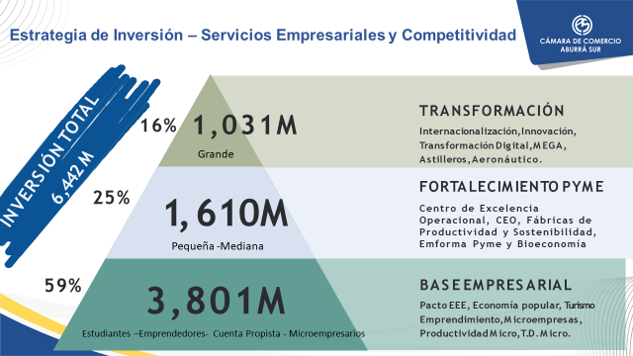

Proyectos, Inversión y Beneficiarios Adenda 2024 (Por Pilares)

Pilar | Proyectos Adenda | Total Inversión | Beneficiarios

Industria | 9 | 1,983,777,762 | 2,515
Desarrollo de la Economía Regional | 22 | 1,694,133,445 | 6,285
Inclusión Social | 4 | 935,154,000 | 4,410
Educación | 6 | 600,500,000 | 1,450
Servicios | 1 | 110,000,000 | 350
Agricultura | 1 | 40,000,000 | 50

Subtotal | 43 | 5,363,565,207 | 15,060

Aporte en Especie |  | 1,079,000,000

TOTAL |  | 6,442,565,207

Nota: Si bien el acuerdo de la Adenda es un 30% de los ingresos ejecutados a Octubre y Proyectados a Diciembre por concepto de la Renovación Mercantil del 2023, la inversión propuesta es aproximadamente del 36% para la vigencia 2024

6.7.7 Compa 2023 -2024
Comparativo de Inversión en Pilares y Adenda
2023 - 2024

Tipo de Aporte | 2023 (Millones) | 2024 (Millones)

Inversión en Programas | 3,767 | 5,363
Aportes en Especie | 960 | 1,079

Total Inversión | 4,727 | 6,442

Nota: La inversión en la Adenda crece en un 36% entre la vigencia 2023 y 2024.

